상품제안서
카카오 무릎담요(춘식이,라이언,어피치) (시즌상품) | 상품코드: F29328

 |  |  |  |  |  |  | 02-412-0044 | www.easy1.co.kr
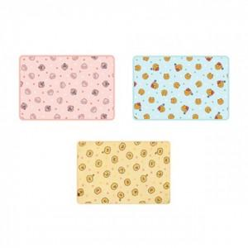

【상세/제작정보】 | 스티커 제작및 부착 비용 별도 문의.

【인쇄/포장옵션】 | / OPP(비닐)

【공급단가】 | 수량 | 20~ | 60~ | 100~ | 300~ | 500~
*VAT별도 | 단가 | 11,940원 | 11,740원 | 11,440원 | 11,240원 | 10,940원

【상품 URL】 | http://www.easy1.co.kr/src/goods_detail.php?gdno=29328

